상품제안서
PP부동산 화일(0.2T) | 상품코드: S04458

 |  |  |  |  |  |  | 02-713-8555 | www.synergygift.co.kr
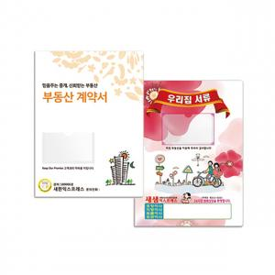

【상세/제작정보】 | <p>* 명함꽂이 포함&nbsp;</p><p>* 속지 0.04T 450 X 302mm 6P(3장) 포함</p>

【인쇄/포장옵션】 | 풀칼라 / 포장불가능

【공급단가】 | 수량 | 1,000~ | 2,000~ | 3,000~ | 5,000~ | 10,000~
*VAT별도 | 단가 | 750원 | 630원 | 580원 | 520원 | 490원

【상품 URL】 | https://www.synergygift.co.kr:443/src/goods_detail.php?gdno=18209

